Rękawica_WT_5palcowa_ochr_manki
 |  |  |  |  | baza-nw.ciop.pl
Kalkulator naddatków wymiarowych wynikających stosowania środków ochrony rąk
Zagrożenia termiczne – wysoka temperatura
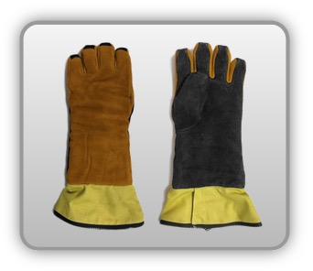 | Rękawica cechach ochronnych pięciopalcowa z przedłużonym mankietem (skóra zwierzęca)


Kalkulator naddatków wymiarowych rękawicy cechach ochronnych pięciopalcowej z przedłużonym mankietem (skóra zwierzęca)
Typ NW | miara antropo­metryczna y1, x1, o1, y2, x2, o2 [cm] | wymiar całkowity Y1, X1, O1, Y2, X2, O2 [cm] |  | wymiar naddatku [cm] |  | przyrost względny [%]
 |  | min | max | min | max | min | max
NW długości ręki Y1 | 17.0 | 18.2 | 18.5 | 1.2 | 1.5 | 7.1 | 8.8
NW szerokości ręki X1 | 7.5 | 11.4 | 12.2 | 3.9 | 4.7 | 52.0 | 62.7
NW obwodu ręki O1 | 18.2 | 29.5 | 30.7 | 11.3 | 12.5 | 62.1 | 68.7
NW długości palców /palec nr 2 wskazujący Y2 | 6.2 | 7.0 | 7.5 | 0.8 | 1.3 | 12.9 | 21.0
NW szerokości palców /palec nr 2 wskazujący X2 | 1.6 | 2.8 | 3.2 | 1.2 | 1.6 | 75.0 | 100.0
NW obwodu palców /palec nr 2 wskazujący O2 | 6.0 | 10.5 | 11.2 | 4.5 | 5.2 | 75.0 | 86.7

Opracowano na podstawie wyników V etapu programu wieloletniego „Poprawa bezpieczeństwa i warunków pracy”, finansowanego w zakresie badań naukowych i prac rozwojowych ze środków Narodowego Centrum Badań i Rozwoju. Projekt I.PB.10: Opracowanie danych do nowego atlasu miar człowieka, związanych ze stosowaniem środków ochrony indywidualnej z uwzględnieniem wybranych parametrów widzenia. Koordynator programu: Centralny Instytut Ochrony Pracy – Państwowy Instytut Badawczy.

